Sheet1
寿光晨鸣透平机改造后闲置水环真空泵明细表
序号 | 工厂 | 型号 | 真空泵转速 (r/min) | 抽气量 （m3/h) | 真空泵 原生产厂家 | 出厂日期 | 配置电机功率 (kw) | 电机运行电压 (V) | 电机转速 (r/min) | 电机生产厂家 | 传动方式 （减速机/皮带） | 减速机型号 | 速比 | 减速机厂家 | 真空泵停用 日期 | 停用前运行情况 | 是否 固定资产 | 固定资产编号 | 整机车间编号 | 整机图片 （图片上编号：*厂*#） | 备注
 | 二厂 | 1#真空泵2BE1-505 | 328 | 9240 | 广东佛山 |  | 250 | 380 | 1480 | 北京电机厂 | 减速机 | 减速机ZDY315-4.5-1 | 4.5 | 扬州双扬 | 2024.6.24 | 良好 | 是 | 2000000586（真空系统） | 1#
 | 二厂 | 2#真空泵CVP230 | 480 | 18000 | 台湾九益 |  | 630 | 10000 | 1480 | 无锡哈电 | 减速机 | 1C315N | 3.08 | SEW | 2024.6.24 | 良好 | 否 |  | 2#
 | 二厂 | 3#真空泵NASH904-S2 | 293 | 19200 | 纳西姆 |  | 400 | 10000 | 1480 | 上海电机厂 | 减速机 | 减速机VP1C-360 | 5.043 | 维美德 | 2024.6.24 | 良好 | 否 |  | 3#
 | 二厂 | 4#真空泵2BE1-505 | 328 | 9240 | 广东佛山 |  | 250 | 380 | 1480 | 北京电机厂 | 减速机 | 减速机ZDY315-4.5-1 | 4.5 | 扬州双扬 | 2024.6.24 | 良好 | 否 |  | 4#
 | 二厂 | 5#真空泵2BE1-505 | 307 | 9240 | 广东佛山 |  | 250 | 380 | 1480 | 北京电机厂 | 减速机 | 1C315N | 4.8095 | SEW | 2024.6.24 | 良好 | 否 |  | 5#
 | 二厂 | 6#真空泵2BE3-620 | 271 | 19200 | 西门子 |  | 400 | 10000 | 1480 | 无锡华达电机 | 减速机 | H1SH11B | 5.46 | FLENDER | 2024.6.24 | 良好 | 是 | 2000003002 | 6#
 | 二厂 | 7#真空泵2BE1-505-b1g | 328 | 8520 | 广东佛山 |  | 220 | 380 | 1480 | 上海电机厂 | 减速机 | 减速机ZDY315-4.5-1 | 4.5 | 扬州双扬 | 2024.6.24 | 良好 | 否 |  | 7#
 | 二厂 | 8#真空泵2BE3-500-2by3 | 330 | 9960 | 西门子 |  | 220 | 380 | 960 | 北京电机厂 | 皮带 |  |  |  | 2024.6.24 | 良好 | 否 |  | 8#
 | 二厂 | 9#真空泵CVP110MFCD | 291 | 21600 | 台湾九益 |  | 400 | 10000 | 1480 | 上海电机厂 | 减速机 | 1C315N | 5.08 | 山东华成中德传动设备有限公司 | 2024.6.24 | 良好 | 是 | 2000004639 | 9#
 | 二厂 | 10#真空泵 2BE3-520 | 307 | 13000 | 纳西姆 |  | 315 | 10000 | 1480 | 上海电机厂 | 减速机 | 1C315N | 4.8095 | SEW | 2024.6.24 | 良好 | 是 | 2000006505 | 10#
 | 三厂 | 2BE3-526 | 317 | 12000 | 西门子真空泵压缩机有限公司 | 2001 | 250 | 380 | 1480 | 山东毕捷电机股份有限公司 | 减速机 | IC250N | 5.318 | SEW | 2024.6.1 | 良好 | 是 | 2000001441 | 1# | 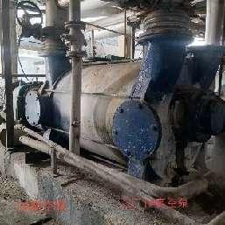
 | 三厂 | 2BE3-626-2BY4 | - | 19600 | 佶缔纳士机械有限公司 | 2012 | 400 | 10000 | 1480 | 湘潭电机股份有限公司 | 减速机 | 1C315N | 5.375 | SEW | 2024.6.1 | 良好 | 是 | 2000003982 | 2# | 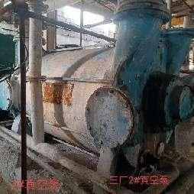
 | 三厂 | 2BE3-620-2BY4 | - | 19600 | 佶缔纳士机械有限公司 | 2012 | 400 | 10000 | 1480 | 中电电机股份有限公司 | 减速机 | 1C315N | 4.5 | SEW | 2024.6.1 | 良好 | 是 | 2000001441 | 3# | 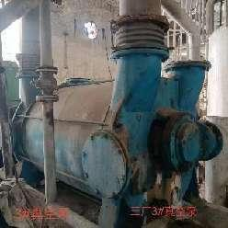
 | 三厂 | 2BE3-520-2BY4 | 326 | 12000 | 西门子真空泵压缩机有限公司 | 2009 | 280 | 10000 | 1480 | 湘潭电机股份有限公司 | 减速机 | IC250N | 4.5 | SEW | 2024.6.1 | 良好 | 是 | 2000006130 | 4# | 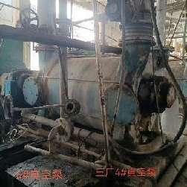 | 固定资产名称5#真空泵（吉林调入）
 | 三厂 | 2BE3-526 | 280 | 12000 | 西门子真空泵压缩机有限公司 | 2001 | 280 | 10000 | 1480 | 湘潭电机股份有限公司 | 减速机 | IC250N | 4.5 | SEW | 2024.6.1 | 良好 | 是 | 2000001441 | 5# | 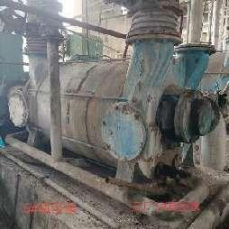
 | 三厂 | 2BE3-420-2BY4 | 487 | 9500 | 西门子真空泵压缩机有限公司 | 2001 | 250 | 380 | 1480 | 大连电机厂 | 减速机 | IC200N | 3 | SEW | 2024.6.1 | 良好 | 是 | 2000001441 | 6# | 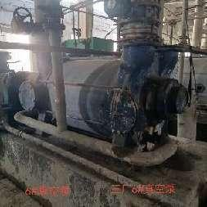
 | 三厂 | 2BE3-500 | 336 | 10500 | 西门子真空泵压缩机有限公司 | 2001 | 250 | 380 | 1480 | ABB |  | YND320 | 4.42 | 南京高精传动设备制造集团有限公司 | 2024.6.1 | 良好 | 是 | 2000001441 | 8# | 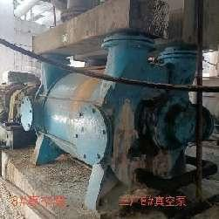
 | 三厂 | 2BE3 520-2BY4 | 326 | 12000 | 博山成昆真空设备厂 | 2017 |  |  |  |  |  |  |  |  |  | 良好 | 是 | 2000001441 | 4#备用真空泵 | 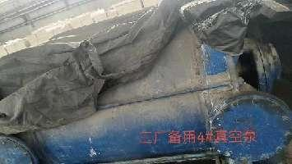 | 备用CBL22137
 | 三厂 | 2BE3-420-2BY4 | 487 | 9500 | 博山成昆真空设备厂 | 2019 |  |  |  |  |  |  |  |  |  | 良好 | 否 |  | 6#备用真空泵 | 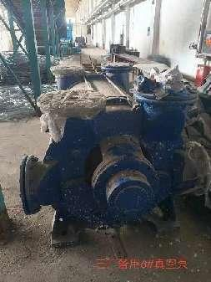 | 备用CBL21107
 | 三厂 | 2BE3-420-2BY4 | 487 | 9500 | 博山成昆真空设备厂 | 2016 |  |  |  |  |  |  |  |  |  | 良好 | 否 |  | 6#备用真空泵 | 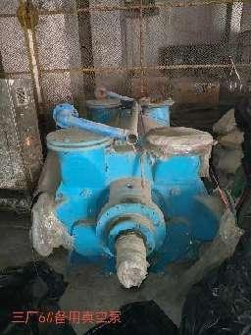 | 备用CBL21107
 | 三厂 |  |  |  |  |  |  |  |  |  | 减速机 | IC200N | 3 | SEW |  | 良好 | 否 |  | 6#真空泵备用减速机 | 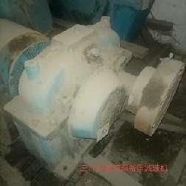 | 备用CJS21036
 | 三厂 |  |  |  |  |  |  |  |  |  | 减速机 | IC250N | 4.5 | SEW |  | 良好 | 否 |  | 4#真空泵备用减速机 | 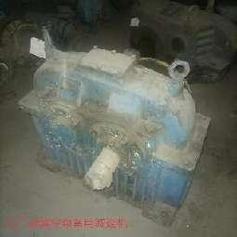 | 备用CJS21034
1 | 四厂 | 真空泵2BE3520-2BY4 | 300 | 14640 | 纳西姆工业(中国)有限公司 | 2004 | 355 | 10000 | 1485 | 湘潭电机 | 减速机 | 1C250N | 4.5 | SEW | 2024.5 | 良好 | 是 |  | 四厂1# | 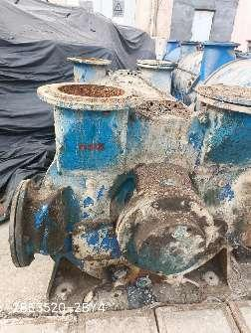
2 | 四厂 | 真空泵2BE3626-2BY4 | 300 | 18900 | 纳西姆工业(中国)有限公司 | 2004 | 450 | 10000 | 1488 | 济南生建 | 减速机 | 1C315N | 4.8 | SEW | 2024.5 | 良好 | 是 | 2000005235 | 四厂2# | 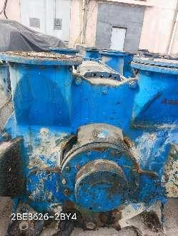
3 | 四厂 | 真空泵2BE3626-2BY4 | 300 | 18900 | 西门子真空压缩机有限公司 | 2004 | 355 | 10000 | 1485 | 湘潭电机 | 减速机 |  |  |  |  |  | 是 | 2000005235 | 四厂3# | 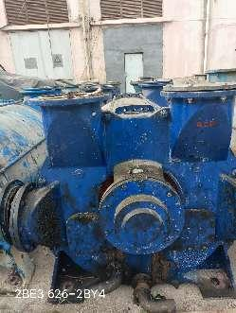
4 | 四厂 | 真空泵 | 300 | 21072 | 纳西姆工业(中国)有限公司 | 2004 | 450 | 10000 | 1484 | 湘潭电机 | 减速机 | 1C315N | 4.8 | SEW | 2024.5 | 良好 | 是 | 2000004439 | 四厂4# | 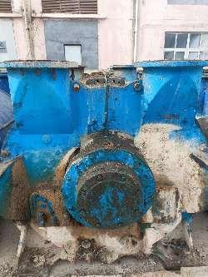
5 | 四厂 | 真空泵2BE3620-2BY4 | 300 | 21072 | 纳西姆工业(中国)有限公司 | 2004 | 450 | 10000 | 1484 | 湘潭电机 | 减速机 | 1C315N | 4.8 | SEW | 2024.5 | 良好 | 是 | 2000008071 | 四厂5# | 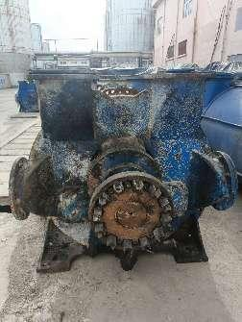
6 | 四厂 | 真空泵2BE3620-2BY4 | 300 | 21072 | 纳西姆工业(中国)有限公司 | 2004 | 450 | 10000 | 1484 | 湘潭电机 | 减速机 | 1C315N | 4.8 | SEW | 2024.5 | 良好 | 是 | 9000000684 | 四厂6# | 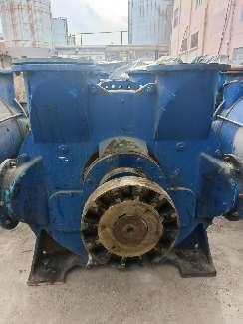
7 | 四厂 | 真空泵2BE3620-2BY4 | 300 | 21072 | 纳西姆工业(中国)有限公司 | 2004 | 500 | 10000 | 1488 | 长沙电机 | 减速机 | 1C315N | 4.8 | SEW | 2024.5 | 良好 | 是 |  | 四厂7# | 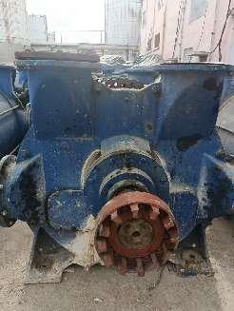
8 | 四厂 | 真空泵2BE3620-2BY4 | 300 | 21072 | 纳西姆工业(中国)有限公司 | 2004 | 450 | 10000 | 1484 | 湘潭电机 | 减速机 | 1C315N | 4.8 | SEW | 2024.5 | 良好 | 是 |  | 四厂8# | 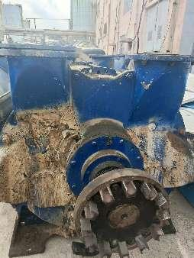
9 | 四厂 | 真空泵2BE3600-2BY4 | 300 | 21072 | 纳西姆工业(中国)有限公司 | 2004 | 450 | 10000 | 1484 | 湘潭电机 | 减速机 | 1C315N | 4.8 | 华成中德 | 2024.5 | 良好 | 是 |  | 四厂9# | 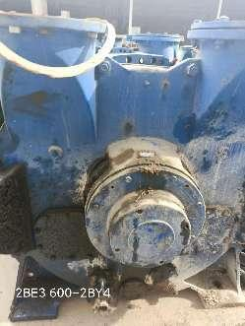
10 | 四厂 | 真空泵2BE3626-2BY4 | 300 | 18900 | 西门子真空压缩机有限公司 | 2004 | 630 | 10000 | 1484 | 湘潭电机 | 减速机 | 1C315N | 4.8 | SEW | 2024.5 | 良好 | 是 |  | 四厂10# | 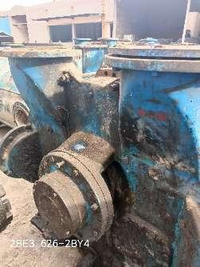
11 | 四厂 | 真空泵2BE3620-2BY4 | 300 | 21072 | 估缔纳士机械有限公司 | 2004 | 355 | 10000 | 1491 | 兰州电机 | 减速机 | 1C315N | 4.8 | SEW | 2024.5 | 良好 | 是 |  | 四厂11# | 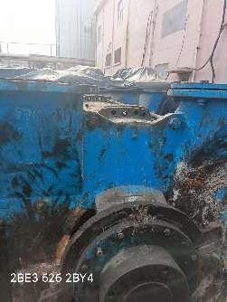
12 | 四厂 | 真空泵cvp-110m fcd | 300 | 21072 | 台湾九益 | 2004 | 560 | 10000 | 1486 | 兰州电机 | 减速机 | 1C280N |  | SEW | 2024.5 | 良好 | 是 | 2000004439 | 四厂12# | 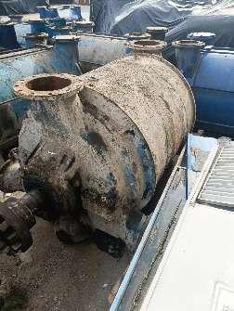
13 | 四厂 | 真空泵2BE3620-2BY4 | 300 | 21072 | 纳西姆工业(中国)有限公司 | 2004 |  |  |  |  |  |  |  |  |  |  | 否 |  | 四厂13# | 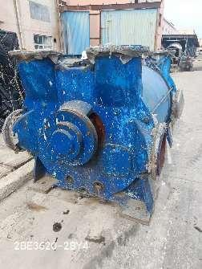
 | 六厂 | CBF380-2BG3 | 372 | 6780 | 广东省佛山水泵厂 | 2007.12 | 160 | 380 | 1488 | ABB | 减速机 | 1C200N | 1:3 | SEW | 2024.6.25 | 良好 | 是 | 2000000007 | 1# | 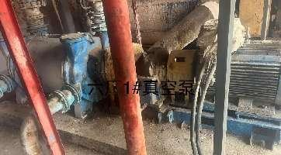
 | 六厂 | CBF380-2BG3 | 372 | 6780 | 广东省佛山水泵厂 | 2007.12 | 185 | 380 | 1488 | ABB | 减速机 | 1C200N | 1:2.84 | SEW | 2024.6.25 | 良好 | 是 |  | 2# | 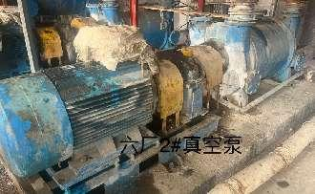
 | 六厂 | CBF380-2BG3 | 372 | 6780 | 广东省佛山水泵厂 | 2007.12 | 160 | 300 | 1488 | ABB | 减速机 | 1C200N | 1:3 | SEW | 2024.6.25 | 良好 | 是 |  | 3# | 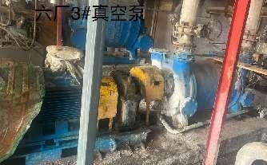
 | 六厂 | CVP-110 | 610 | 12880 | 纳西姆 | 2007.12 | 500 | 10000 | 1450 | 湘潭电机厂 | 减速机 | 1C315N | 1:4.8095 | SEW | 2024.6.25 | 良好 | 是 |  | 4# | 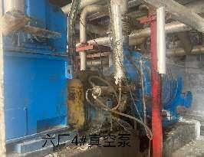
 | 六厂 | CBF380-2BG3 | 372 | 6780 | 广东省佛山水泵厂 | 2007.12 | 185 | 380 | 1488 | ABB | 减速机 | 1C200N | 1:4 | SEW | 2024.6.25 | 良好 | 是 |  | 5# | 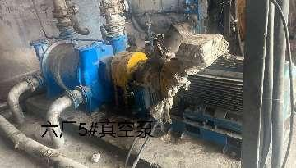
 | 六厂 | 2BE3-600-2BY4 | 620 | 12880 | 纳西姆 | 2007.12 | 355 | 10000 | 1450 | 兰州电机厂 | 减速机 | 1C280N | 1:5.5789 | SEW | 2024.6.25 | 良好 | 是 |  | 6# | 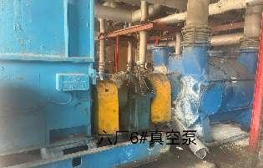
 | 六厂 | CBF380-2BG3 | 372 | 6780 | 广东省佛山水泵厂 | 2007.12 | 110 | 380 | 1485 | ABB | 减速机 | 1C200N | 1:4 | SEW | 2024.6.25 | 良好 | 是 |  | 7# | 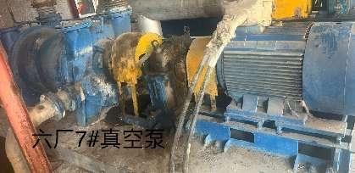
 | 六厂 | CBF386-2BG3 | 520 | 8100 | 广东省佛山水泵厂 | 2007.12 | 110 | 380 | 1485 | ABB | 减速机 | 1C200N | 1:4 | SEW | 2024.6.25 | 良好 | 是 |  | 8# | 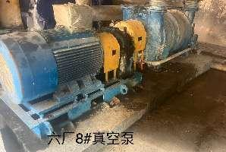
 | 六厂 | 2BE3-600-2BY4 | 600 | 12880 | 纳西姆 | 2007.12 | 450 | 10000 | 1450 | 佳木斯电机厂 | 减速机 | 1C280N | 1:5.5789 | SEW | 2024.6.25 | 良好 | 是 | 2000000126 | 9# | 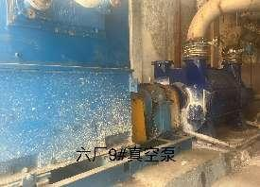
 | 六厂 | 2BE3-620-2BY4 | 620 | 12880 | 佶缔纳士 | 2007.12 | 450 | 10000 | 1450 | 湘潭电机厂 | 减速机 | 1C315N | 1:4.8095 | SEW | 2024.6.25 | 良好 | 是 |  | 10# | 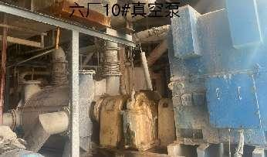
 | 六厂 | 2BE3-600-2BY4 | 600 | 12880 | 西门子真空泵压缩机有限公司 | 2007.12 |  |  |  |  |  |  |  |  | 2024.6.25 | 主轴磨损，轴承损坏 | 否 |  | 备用 | 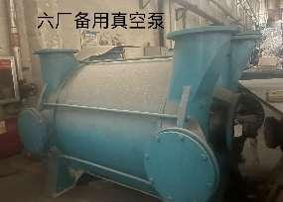
 | 七厂 | CVP-230 | 322 | 29700 | 九益 | 2010.9 | 630 | 10KV | 993 | 无锡哈电电机有限公司 | 减速机 | 1C315N | 3.154 | SEW | 2023.10.20 | 良好 | 是 | 1200000054 | 一车间2号 | 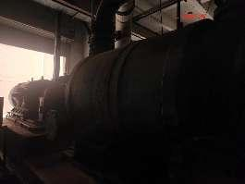
 | 七厂 | CVP-90L | 316 | 12600 | 九益 | 2010.9 | 250 | 380 | 985 | 无锡华达 | 减速机 | 1C225N | 3.08 | SEW | 2023.10.20 | 良好 | 是 | 1200000054 | 一车间3号 | 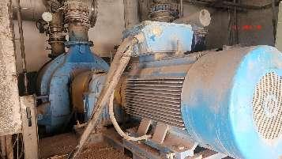
 | 七厂 | 2BE3-620-2BY4 | 320 | 19620 | 纳西姆 | 2010 | 500 | 10KV | 1480 | 佳木斯电机 | 减速机 | 1C315N | 3.13 | SEW | 2023.10.20 | 良好 | 否 |  | 一车间4号 | 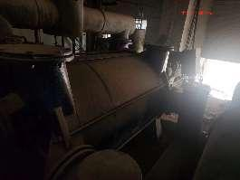
 | 七厂 | 2BES42W | 440 | 8640 | 湖北神珑泵业 | 2013 | 200 | 10KV | 1493 | 兰州电机 | 减速机 | M1PSF30N | 3.3 | SEW | 2023.11.4 | 良好 | 是 | 1200002940 | 二车间2号 | 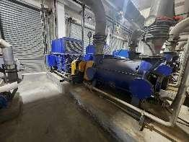
 | 七厂 | 2BE3 500-2BY4 | 360 | 9780 | 纳西姆 | 2013 | 200 | 10KV | 1493 | 兰州电机 | 减速机 | 1C225N | 3.08 | SEW | 2023.11.4 | 良好 | 是 | 1200002940 | 二车间3号 | 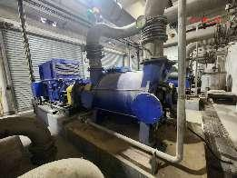
 | 七厂 | 2BE3 520-2BY4 | 360 | 12600 | 纳西姆 | 2013 | 200 | 10KV | 1493 | 兰州电机 | 减速机 | 1C225N | 3.08 | SEW | 2023.11.4 | 良好 | 是 | 1200002940 | 二车间4号 | 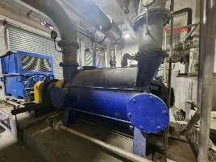
 | 七厂 | 2BE3 520-2BY4 | 360 | 12600 | 纳西姆 | 2013 | 200 | 10KV | 1493 | 兰州电机 | 减速机 | 1C225N | 3.08 | SEW | 2023.11.4 | 良好 | 是 | 1200002940 | 二车间5号 | 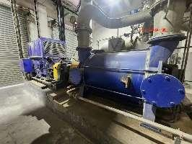
 | 七厂 | 2BEC67 | 316 | 29600 | 淄博水环真空泵 | 2013 | 400 | 690 | 1493 | 兰州电机 | 减速机 | 1C355N | 2.92 | SEW | 2023.10.24 | 良好 | 是 | 1200000790 | 一车间 | 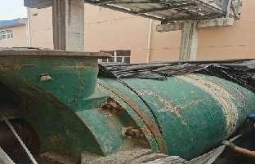
 | 七厂 | 2BE3-620-2BY4 | 320 | 19620 | 纳西姆 | 2010 | / | / | / | / | / | / | / | / | / | 真空度低 | 否 |  | 一车间 | 